Sheet1
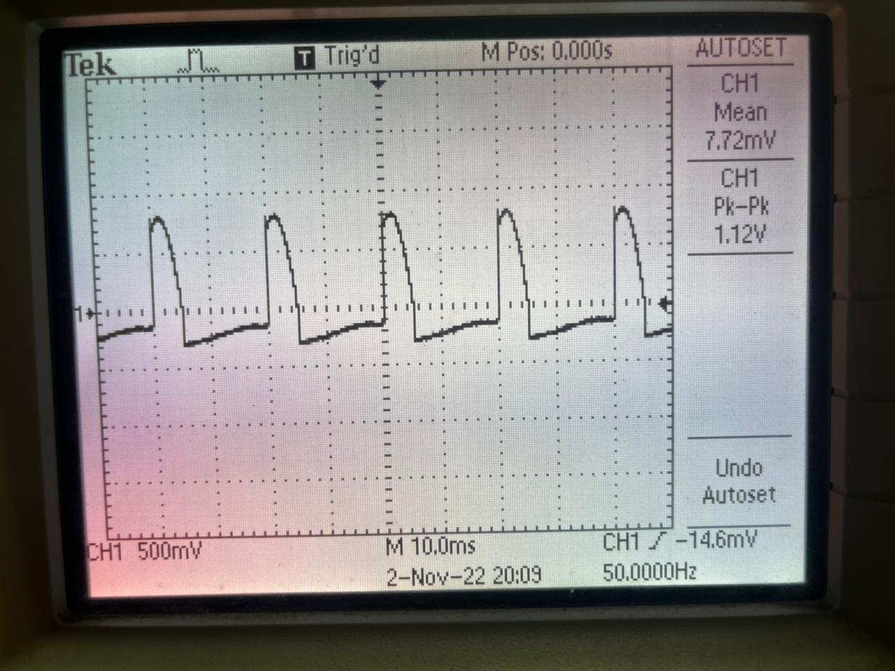
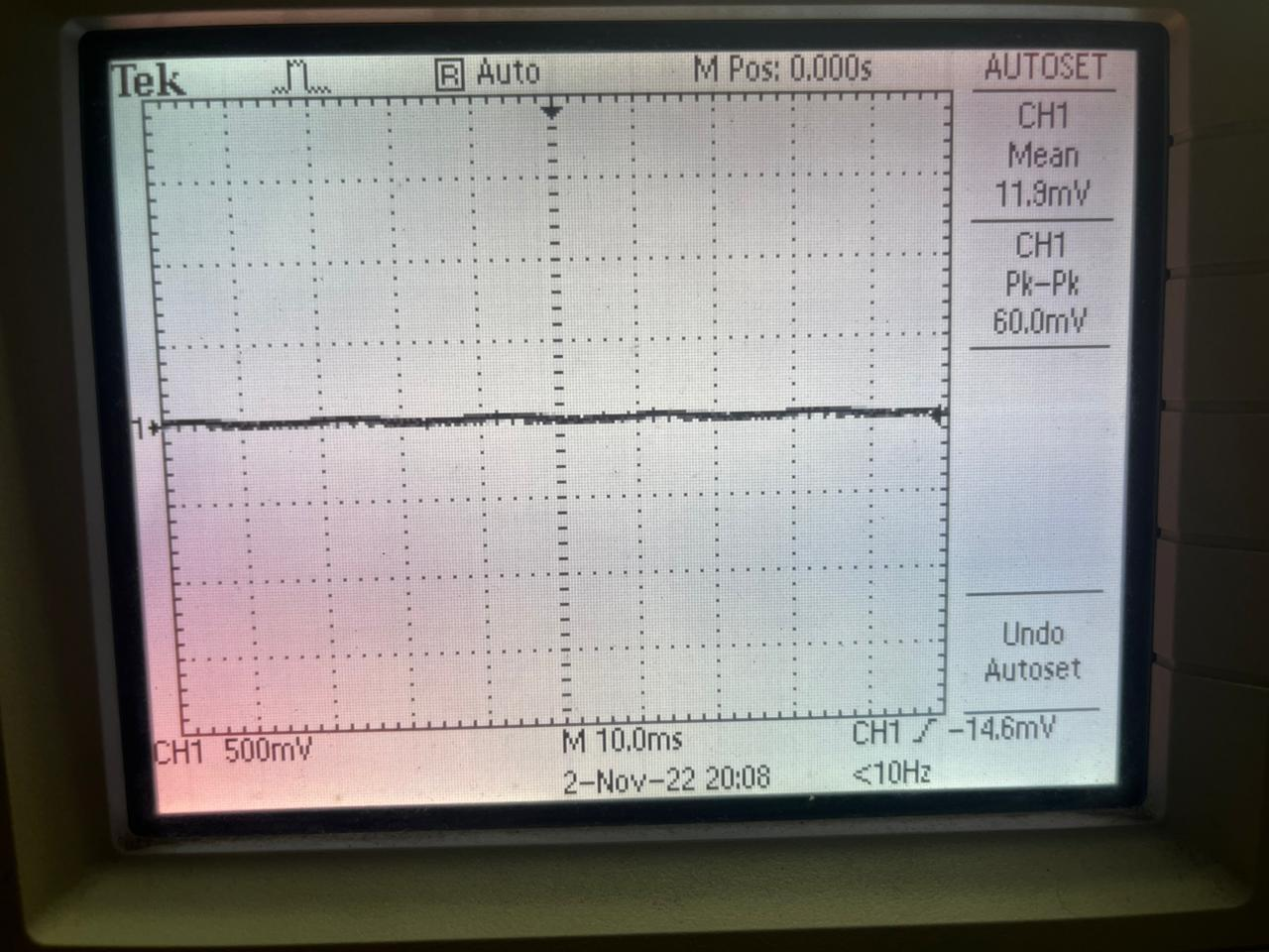
V_s | I_1 | V_ak_1 | I_4 | V_ak_4 | I_7 | V_ak_7 | I_10 | V_ak_10
10 | 9.19E-03 | 7.39E-01 | 9.21E-03 | 7.39E-01 | 9.16E-03 | 7.39E-01 | 9.18E-03 | 7.39E-01
10.5 | 9.50E-03 | 7.41E-01 | 9.69E-03 | 7.41E-01 | 9.66E-03 | 7.41E-01 | 9.69E-03 | 7.42E-01
11 | 1.01E-02 | 7.44E-01 | 1.02E-02 | 7.44E-01 | 1.02E-02 | 7.44E-01 | 1.02E-02 | 7.44E-01
11.5 | 1.06E-02 | 7.46E-01 | 1.07E-02 | 7.47E-01 | 1.07E-02 | 7.47E-01 | 1.07E-02 | 7.47E-01
12 | 1.11E-02 | 7.48E-01 | 1.12E-02 | 7.49E-01 | 1.12E-02 | 7.49E-01 | 1.12E-02 | 7.49E-01
12.5 | 1.16E-02 | 7.51E-01 | 1.17E-02 | 7.51E-01 | 1.17E-02 | 7.51E-01 | 1.17E-02 | 7.51E-01
13 | 1.20E-02 | 7.53E-01 | 1.22E-02 | 7.53E-01 | 1.22E-02 | 7.53E-01 | 1.22E-02 | 7.54E-01
13.5 | 1.26E-02 | 7.55E-01 | 1.27E-02 | 7.55E-01 | 1.26E-02 | 7.55E-01 | 1.27E-02 | 7.56E-01
14 | 1.31E-02 | 7.57E-01 | 1.32E-02 | 7.57E-01 | 1.32E-02 | 7.57E-01 | 1.32E-02 | 7.58E-01
14.5 | 1.36E-02 | 7.58E-01 | 1.37E-02 | 7.59E-01 | 1.37E-02 | 7.59E-01 | 1.37E-02 | 7.60E-01
15 | 1.41E-02 | 7.61E-01 | 1.42E-02 | 7.61E-01 | 1.42E-02 | 7.61E-01 | 1.42E-02 | 7.61E-01
15.5 | 1.46E-02 | 7.62E-01 | 1.47E-02 | 7.63E-01 | 1.47E-02 | 7.63E-01 | 1.47E-02 | 7.63E-01
16 | 1.51E-02 | 7.64E-01 | 1.52E-02 | 7.65E-01 | 1.52E-02 | 7.65E-01 | 1.52E-02 | 7.65E-01
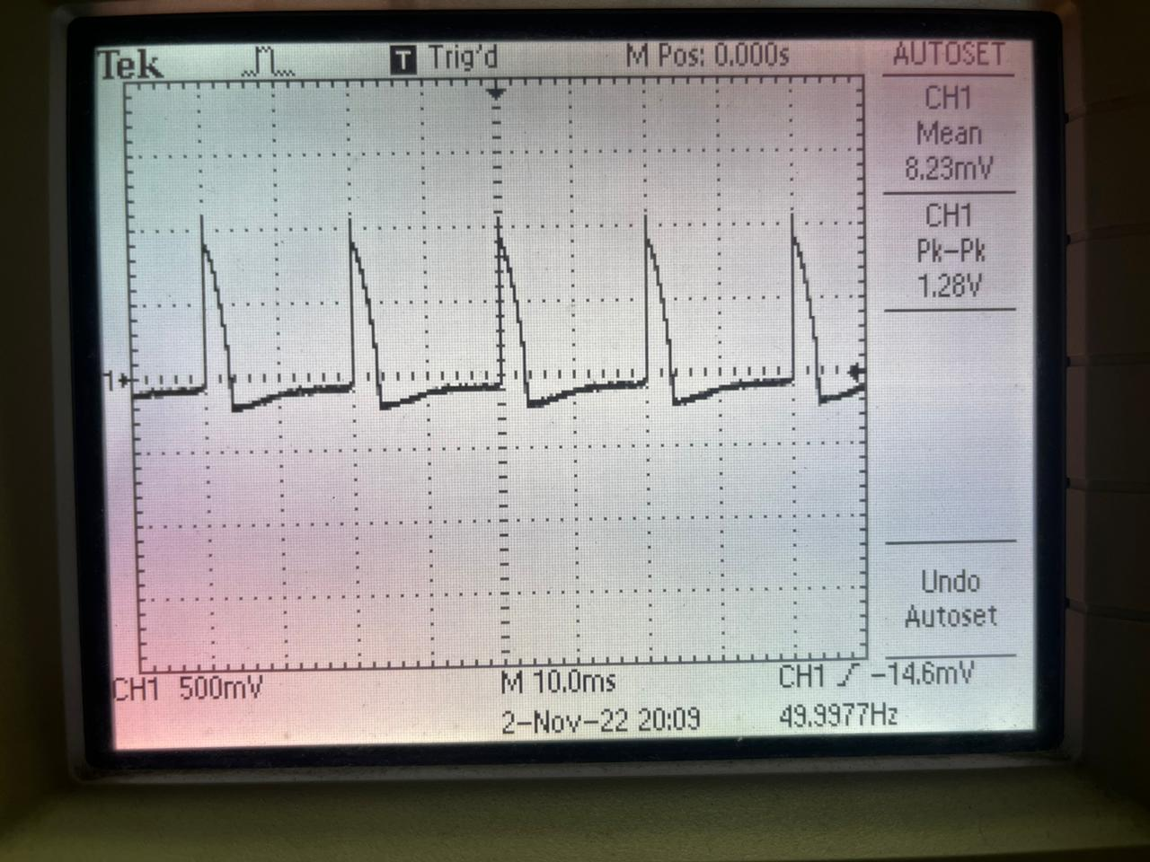
16.5 | 1.56E-02 | 7.66E-01 | 1.57E-02 | 7.66E-01 | 1.57E-02 | 7.67E-01 | 1.57E-02 | 7.67E-01
17 | 1.61E-02 | 7.67E-01 | 1.62E-02 | 7.68E-01 | 1.62E-02 | 7.68E-01 | 1.62E-02 | 7.68E-01
17.5 | 1.66E-02 | 7.69E-01 | 1.67E-02 | 7.69E-01 | 1.67E-02 | 7.70E-01 | 1.67E-02 | 7.70E-01
18 | 1.71E-02 | 7.71E-01 | 1.72E-02 | 7.71E-01 | 1.72E-02 | 7.71E-01 | 1.72E-02 | 7.71E-01
18.5 | 1.76E-02 | 7.72E-01 | 1.77E-02 | 7.73E-01 | 1.77E-02 | 7.73E-01 | 1.78E-02 | 7.73E-01
19 | 1.81E-02 | 7.74E-01 | 1.82E-02 | 7.74E-01 | 1.82E-02 | 7.74E-01 | 1.83E-02 | 7.75E-01
19.5 | 1.86E-02 | 7.75E-01 | 1.88E-02 | 7.76E-01 | 1.87E-02 | 7.75E-01 | 1.88E-02 | 7.76E-01
20 | 1.91E-02 | 7.77E-01 | 1.93E-02 | 7.77E-01 | 1.92E-02 | 7.77E-01 | 1.93E-02 | 7.77E-01

